BUG-001
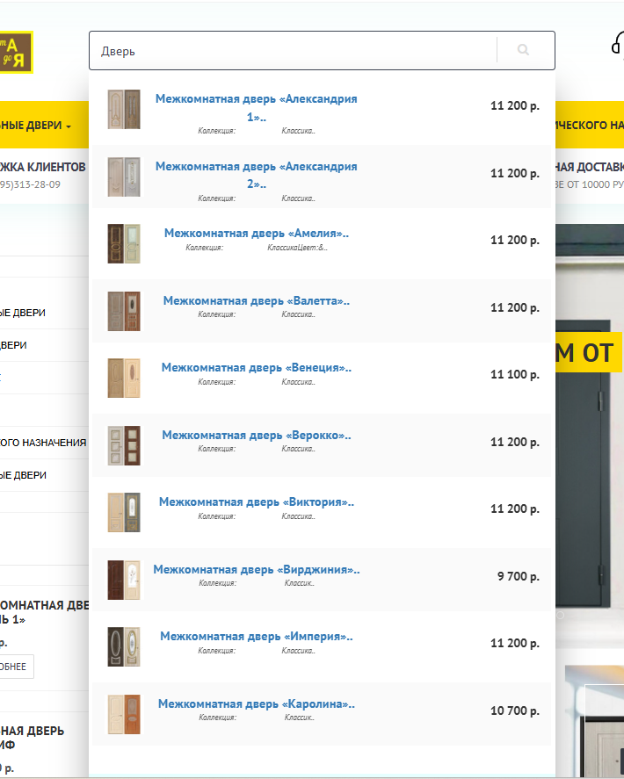
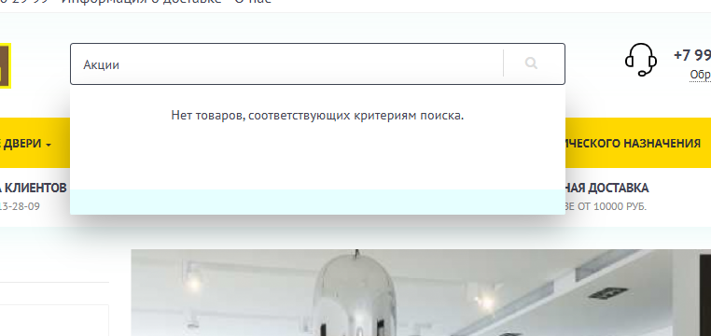

BUG-001: Поиск не находит товары по общим запросам "новинки", "акция"

Шаги воспроизведения:

1.Открыть сайт abcdveri.ru
2.В поле поиска в шапке ввести слово "новинки"
3. Нажать Enter или кликнуть на иконку лупы
4.Повторить шаги 2-3 для слова "акция"

Ожидаемый результат:

1.Поиск находит товары, помеченные как "новинки" в системе
2.Поиск находит товары, участвующие в акциях
3.Работает поисковая морфология и синонимы
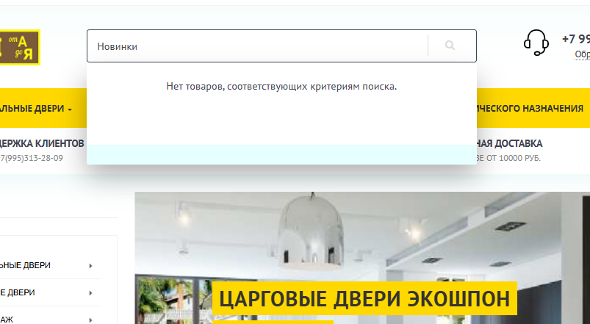
Фактический результат:

1.По запросу "новинки": пустая страница результатов, сообщение "Нет товаров, соответствующих критериям поиска"
2.По запросу "акция": аналогично - пустой результат
3.Поиск работает только по точным названиям товаров (например, "дверь")

Серьезность: S4( Minor)
Приоритет: P3(Medium)
Модуль: Шапка сайта → Поиск

Environment:
- OS: Windows 11 Pro
- Browser: Chrome 142.0.7444.176/ Yandex 25.10.2.1176
- Device: DESKTOP-H07FNU8 (Intel Ultra 7, 32GB)
- Resolution: 1920x1080

BUG-004
BUG-004: Ошибка HTTP 500 при попытке регистрации нового пользователя ( проверка валидации)
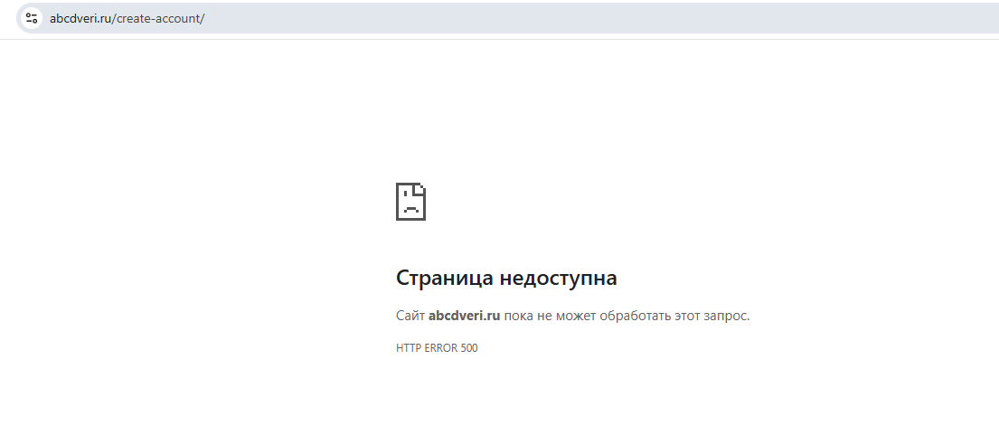
Шаги воспроизведения:

1.Перейти на страницу регистрации (через "Личный кабинет" или "Зарегистрироваться")
2.Заполнить обязательные поля формы регистрации
3. Очистить одно из обязательных полей: Телефон (input-telephone), Регион (input-zone) или снять галочку с чекбокса (name="agree").
4. Нажать кнопку "Продолжить".

Ожидаемый результат:

Негативный сценарий (проверка валидации):
1. Система отображает сообщение валидации рядом с пустым полем (например, "Это поле обязательно для заполнения") или подсвечивает поле красным.
2. НЕ ДОЛЖНО возникать ошибки HTTP 500.
Фактический результат:

Ошибка отображается

Серьезность: Blocker (Критический)
Приоритет: High (Высокий)
Модуль: Авторизация → Регистрация

Environment:
- OS: Windows 11 Pro
- Browser: Chrome 142.0.7444.176/ Yandex 25.10.2.1176
- Device: DESKTOP-H07FNU8 (Intel Ultra 7, 32GB)
- Resolution: 1920x1080

BUG -006
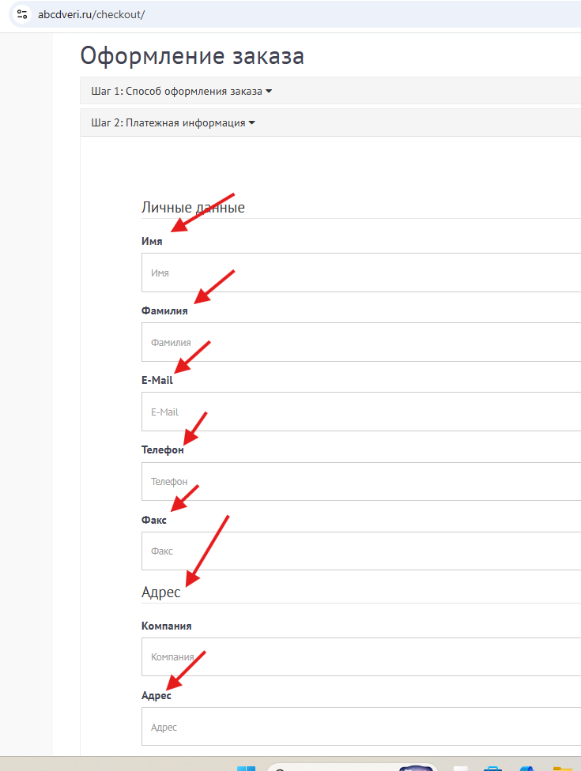
BUG-006: Oтсутствие Asteriks (звездочка) для обязательных полей

Шаги воспроизведения:

1.Открыта форма Оформление заказа
2. Проверить наличие звездочек для обязательных полей

Ожидаемый результат:

1. Присутствие звездочек возле каждого control-label

Фактический результат:

1. Отсутствуют звездочки возле каждого control-label

Серьезность: S4( Minor)
Приоритет: P3(Medium)
Модуль: Шапка сайта → Поиск

Environment:
- OS: Windows 11 Pro
- Browser: Chrome 142.0.7444.176/ Yandex 25.10.2.1176
- Device: DESKTOP-H07FNU8 (Intel Ultra 7, 32GB)
- Resolution: 1920x1080

BUG-007
BUG-007: Не активное поле на изображении баннера "Двери с терморазрывом от 33000 р"

Шаги воспроизведения:

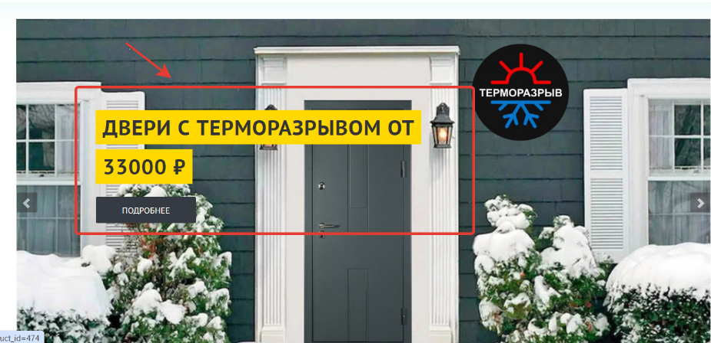
1.Открыта главная страница сайта https://abcdveri.ru/
2.Найти на странице блок с каруселью баннеров.
3. Наведите курсор на разные части изображения баннера "Двери с терморазрывом от 33000р(центр, по углам, на текст, область вплотную к границе картинки)

Ожидаемый результат:

1.Курсор меняется на pointer при наведении на любое место изображения

Фактический результат:

1.Курсор не меняется на pointer в центральной части слайда, в зоне расположения текста, поле не активно.

Серьезность: S4( Minor)
Приоритет: P3(Medium)
Модуль: Контентная часть - главная карусель баннеров

Environment:
OS: Windows 10
- Browser: Google Chrome 142.0.7444.176 (64-bit) / Yandex 25.10.2.1176
- Device: LAPTOP-DCKUHCEJ (Intel Core i3, 8 GB RAM)
- Resolution: 1366x768 / 1920x1080
- URL: https://abcdveri.ru/

BUG-008
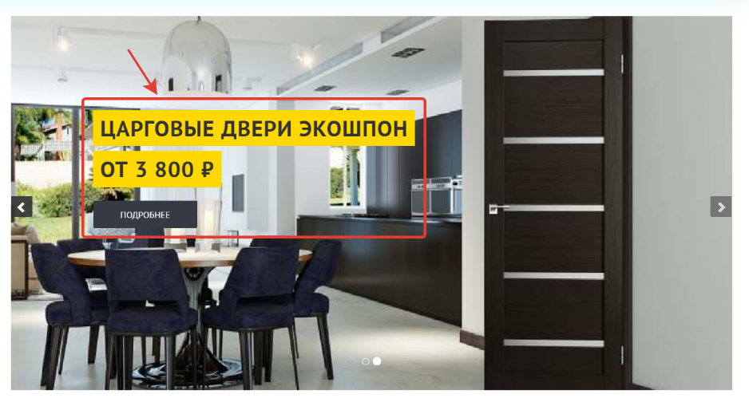
BUG-008: Не активное поле на изображении баннера "Царговые двери Экошпон от 3800 р"

Шаги воспроизведения:

1.Открыта главная страница сайта https://abcdveri.ru/
2.Найти на странице блок с каруселью баннеров.
3. Наведите курсор на разные части изображения баннера "Двери с терморазрывом от 33000р(центр, по углам, на текст, область вплотную к границе картинки)

Ожидаемый результат:

1.Курсор меняется на pointer при наведении на любое место изображения

Фактический результат:

1.Курсор не меняется на pointer в центральной части слайда, в зоне расположения текста, поле не активно.

Серьезность: S4 ( Minor)
Приоритет: P3 (Medium)
Модуль: Контентная часть - главная карусель баннеров

Environment:
OS: Windows 10
- Browser: Google Chrome 142.0.7444.176 (64-bit) / Yandex 25.10.2.1176
- Device: LAPTOP-DCKUHCEJ (Intel Core i3, 8 GB RAM)
- Resolution: 1366x768 / 1920x1080
- URL: https://abcdveri.ru/

BUG-009
BUG-009: Не соответсвующий переход по кликабельному изображению баннера "Двери с терморазрывом от 33000 р"

Шаги воспроизведения:
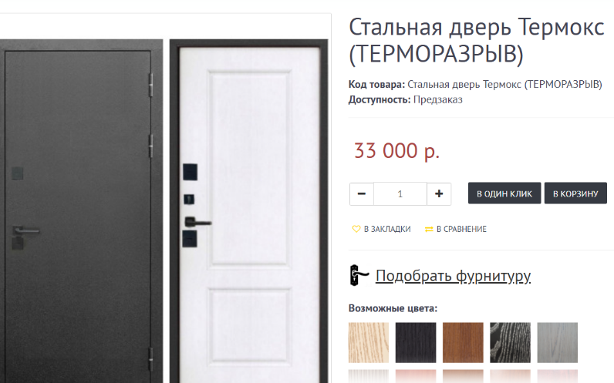
1.Открыта главная страница сайта https://abcdveri.ru/
2.Выполните серию кликов в разных зонах изображения в активном слайде: по центру, по краям, по текстовой части .

Ожидаемый результат:

1.Происходит переход на страницу товара, указанную в тексте слайда

Фактический результат:

1.По клику на изображение осуществляется переход на страницу товара Стальная дверь Термокс (ТЕРМОРАЗРЫВ), что не соответствует тексту на слайде

Серьезность: S4 ( Minor)
Приоритет: P3 (Medium)
Модуль: Контентная часть - главная карусель баннеров

Environment:
OS: Windows 10
- Browser: Google Chrome 142.0.7444.176 (64-bit) / Yandex 25.10.2.1176
- Device: LAPTOP-DCKUHCEJ (Intel Core i3, 8 GB RAM)
- Resolution: 1366x768 / 1920x1080
- URL: https://abcdveri.ru/

BUG-010
BUG-010: Не соответсвующий переход по кликабельному изображению баннера "Царговые двери Экошпон от 3800 р"

Шаги воспроизведения:
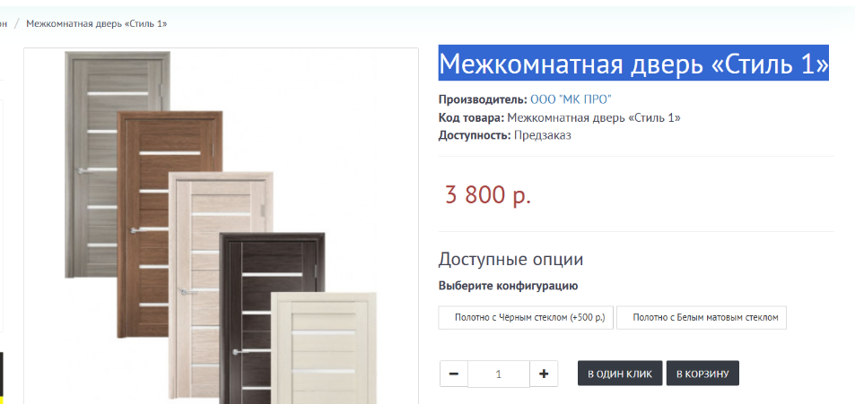
1.Открыта главная страница сайта https://abcdveri.ru/
2.Выполните серию кликов в разных зонах изображения в активном слайде: по центру, по краям, по текстовой части .

Ожидаемый результат:

1.Происходит переход на страницу товара, указанную в тексте слайда

Фактический результат:

1.По клику на изображение осуществляется переход на страницу товара "Межкомнатная дверь «Стиль 1», что не соответствует тексту на слайде

Серьезность: S4 ( Minor)
Приоритет: P3 (Medium)
Модуль: Контентная часть - главная карусель баннеров

Environment:
OS: Windows 10
- Browser: Google Chrome 142.0.7444.176 (64-bit) / Yandex 25.10.2.1176
- Device: LAPTOP-DCKUHCEJ (Intel Core i3, 8 GB RAM)
- Resolution: 1366x768 / 1920x1080
- URL: https://abcdveri.ru/

BUG-013
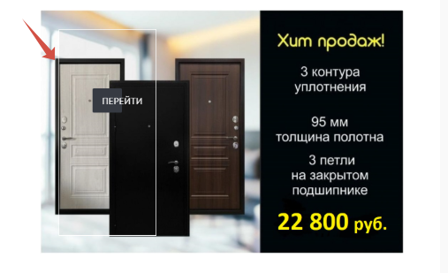
BUG-013: Не корректное изображение баннера "Хит продаж"

Шаги воспроизведения:

1.Открыта главная страница сайта https://abcdveri.ru/
2.Найти на странице баннер Хит продаж

Ожидаемый результат:

1.Баннер отображается, изображение загружено корректно.

Фактический результат:

1.На изображении баннера наслаивается область с кнопкой "Перейти", кнопка перейти отображается не полностью, просматриваются очертания прямоугольника с белыми границами.

Серьезность: S4 ( Minor)
Приоритет: P3 (Medium)
Модуль: Контентная часть - Баннер 1

Environment:
OS: Windows 10
- Browser: Google Chrome 142.0.7444.176 (64-bit) / Yandex 25.10.2.1176
- Device: LAPTOP-DCKUHCEJ (Intel Core i3, 8 GB RAM)
- Resolution: 1366x768 / 1920x1080
- URL: https://abcdveri.ru/

BUG-015
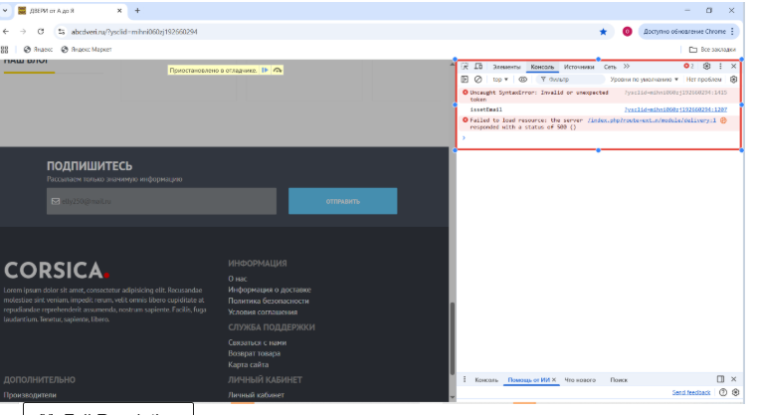

BUG-015: Нет возможности подписаться на рассылки сайта в форме "Подпишитесь"

Шаги воспроизведения:

1.Открыта главная страница сайта https://abcdveri.ru/
2. В поле ввода с Укажите ваш E-mail введите валидный e-mail адрес.
3. Кликните на кнопку Отправить, дождитесь обработки запроса

Ожидаемый результат:

1.Появляется сообщение об успешной подписке, поле ввода e-mail очищается

Фактический результат:

1.Запрос на получение подписки с сайта не обрабатывается. Получен 500 ответ. Поле ввода e-mail не очистилось после отправки запроса, сообщение об успешной подписки не получено.

Серьезность: S4 ( Minor)
Приоритет: P4 (LOW)
Модуль: Контентная часть - Форма "Подпишитесь"

Environment:
OS: Windows 10
- Browser: Google Chrome 142.0.7444.176 (64-bit) / Yandex 25.10.2.1176
- Device: LAPTOP-DCKUHCEJ (Intel Core i3, 8 GB RAM)
- Resolution: 1366x768 / 1920x1080
- URL: https://abcdveri.ru/

BUG-016
BUG-016: Нет возможности подобрать фурнитуру для двери.

Шаги воспроизведения:
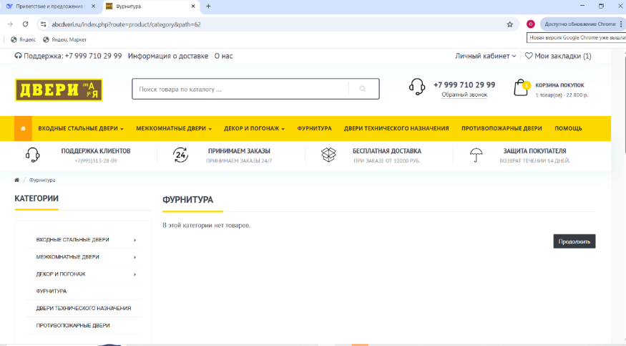
1.Открыта cтраница товара Стальная дверь Триумф сайта https://abcdveri.ru/
2. Кликните на ссылку Подобрать фурнитуру.
3. Кликните на кнопку Отправить, дождитесь обработки запроса

Ожидаемый результат:

1.Сменился контент , открылась страница фурнитура с выбором элементов фурнитуры.

Фактический результат:

1.По клику на ссылку Подобрать фурнитуру открылась страница Фурнитура. Страница не заполнена. Возможность выбора фурнитуры отсутствует.

Серьезность: S3 ( Major)
Приоритет: P2 (High)
Модуль: Страница товара Стальная дверь Триумф

Environment:
OS: Windows 11 Pro
- Browser: Google Chrome 142.0.7444.176 (64-bit) / Yandex 25.10.2.1176
- Device: DESKTOP-I5BIPHI (13th Gen Intel Core i5, 16 GB RAM)
- Resolution: 1920x1080 / 1366x768 (для адаптивности)
- URL: https://abcdveri.ru/

BUG-017
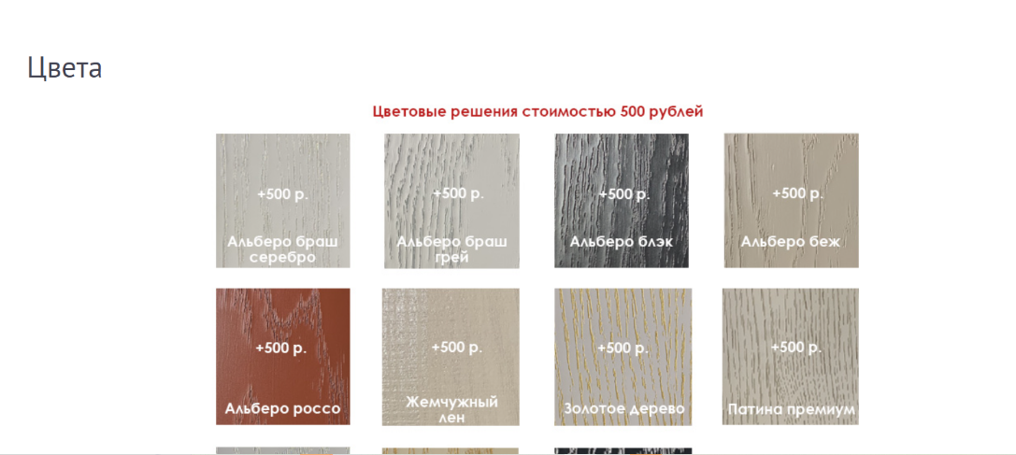

BUG-017: Нет возможности выбрать цвет для двери.

Шаги воспроизведения:

1.Открыта cтраница товара Стальная дверь Триумф сайта https://abcdveri.ru/
2.Кликните на ссылку Выбрать цвет
3. Кликните на изображение выбранного цвета

Ожидаемый результат:

1.Сменился контент , открылась страница Цвета
2.Сменился контент, открылась страница Стальная дверь Триумф. Поменялась цена, фото товара и статус доступность

Фактический результат:

1. Сменился контент , открылась страница Цвета
2. Выбор цвета товара не возможен, изображения цветов не кликабельны.

Серьезность: S3 ( Major)
Приоритет: P2 (High)
Модуль: Страница товара Стальная дверь Триумф

Environment:
OS: Windows 11 Pro
- Browser: Google Chrome 142.0.7444.176 (64-bit) / Yandex 25.10.2.1176
- Device: DESKTOP-I5BIPHI (13th Gen Intel Core i5, 16 GB RAM)
- Resolution: 1920x1080 / 1366x768 (для адаптивности)
- URL: https://abcdveri.ru/

BUG-018
BUG-018: Нет возможности изменения количества товара в корзине покупок счетчиком товара на странице товара

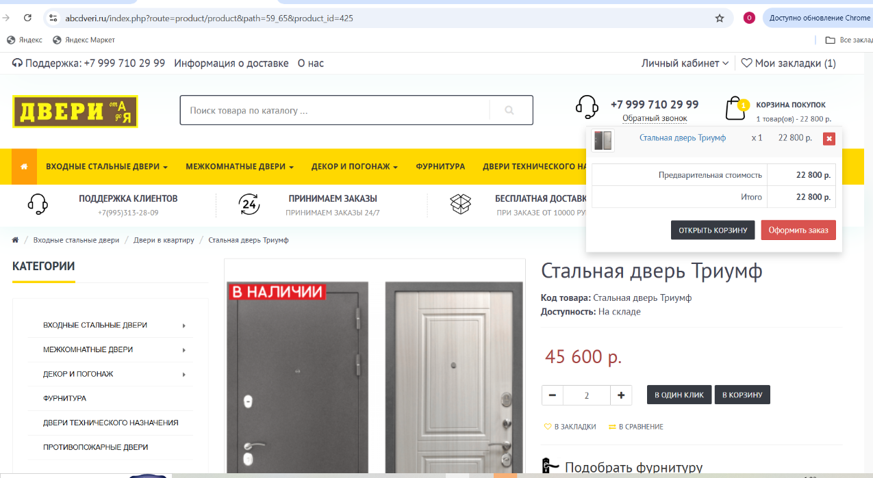
Шаги воспроизведения:

1.Открыта cтраница товара Стальная дверь Триумф сайта https://abcdveri.ru/
2.Кликните на кнопку "+ "/"-" .счетчика товаров

Ожидаемый результат:

1.Количество товара в Корзине покупок увеличилось/уменьшилось, сумма заказа пересчиталась

Фактический результат:

1. Количество товара на странице товара изменилось. В корзине покупок количество товара не изменилось

Серьезность: S4(Minor)
Приоритет: P4(Low)
Модуль: Страница товара Стальная дверь Триумф

Environment:
OS: Windows 11 Pro
- Browser: Google Chrome 142.0.7444.176 (64-bit) / Yandex 25.10.2.1176
- Device: DESKTOP-I5BIPHI (13th Gen Intel Core i5, 16 GB RAM)
- Resolution: 1920x1080 / 1366x768 (для адаптивности)
- URL: https://abcdveri.ru/

BUG-020
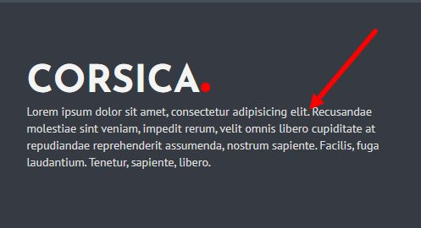

BUG-020: В футере присутствует рыба-текст

Шаги воспроизведения:

1.Открыта главная cтраница сайта https://abcdveri.ru/
2.Проскроллить до футера
3.Обнаружить рыба-текст

Ожидаемый результат:

1.Рыба-текст отсутствует

Фактический результат:

1. Рыба-текст присутствует

Серьезность: S4(Minor )
Приоритет: P4 (Low)
Модуль: Футер

Environment:
OS: Windows 11 Pro
- Browser: Google Chrome 142.0.7444.176 (64-bit) / Yandex 25.10.2.1176
- Device: DESKTOP-I5BIPHI (13th Gen Intel Core i5, 16 GB RAM)
- Resolution: 1920x1080 / 1366x768 (для адаптивности)
- URL: https://abcdveri.ru/

BUG-021
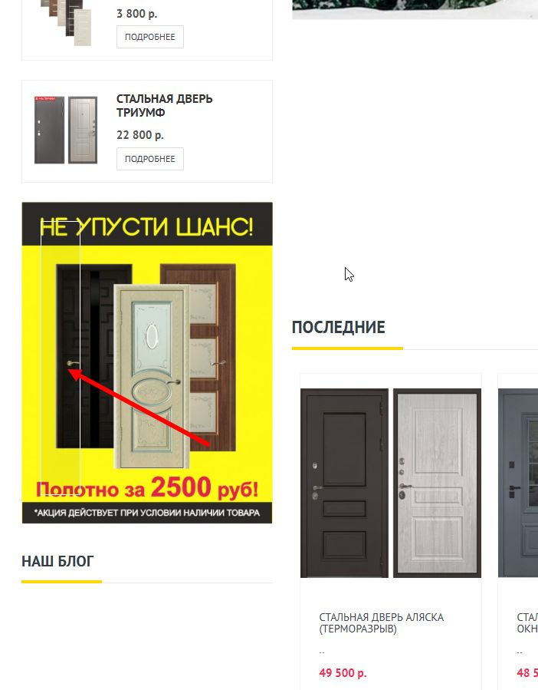

BUG-21: Баннер с акцией не кликабелен и в нем присутствует некорректный css-класс, который приводит к отображению пустого прямоугольника

Шаги воспроизведения:

1.Открыта cтраница товара Стальная дверь Триумф сайта https://abcdveri.ru/
2.Проскроллить до баннера с акцией в левом сайдбаре
3.Кликнуть на баннер с акцией
4. Обнаружить пустой прямоугольник на баннере
Ожидаемый результат:

1.При наведении курсора на баннер курсор меняет иконку на указатель (cursor: pointer).
2. При клике на баннер происходит переход на страницу с акцией.
3. Баннер отображается без лишних элементов
Фактический результат:

1.При наведении курсора на баннер курсор остается в стандартном режиме.
2.При клике на баннер переход на страницу с акцией не происходит
3.В баннере отображается пустой прямоугольник. При инспектировании элемента в Dev tools найдена ошибка в коде <div class="top-box-cation"><h4></h4></div>
Серьезность: S3 ( Major)
Приоритет: P2 (High)
Модуль: Левый сайд бар

Environment:
OS: Windows 11 Pro
- Browser: Google Chrome 142.0.7444.176 (64-bit) / Yandex 25.10.2.1176
- Device: DESKTOP-I5BIPHI (13th Gen Intel Core i5, 16 GB RAM)
- Resolution: 1920x1080 / 1366x768 (для адаптивности)
- URL: https://abcdveri.ru/

BUG-022


BUG-022: Отсутствует контент в блоке "Наш Блог" в сайдбаре

Шаги воспроизведения:

1.Открыта cтраница товара Стальная дверь Триумф сайта https://abcdveri.ru/
2.Проскроллить до блока Наш блог в левом сайдбаре
3.Обратить внимание на содержимое под заголовком

Ожидаемый результат:

1.Блок "Наш блог" присутствует в левом сайдбаре.
2.Под заголовком "Наш блог" отображается контент.

Фактический результат:

1.Блок "Наш блог" присутствует в левом сайдбаре.
2.Под заголовком "Наш блог" отсутствует какой-либо контент.

Серьезность: S3 ( Major)
Приоритет: P3 (Medium)
Модуль: Левый сайд бар

Environment:
OS: Windows 11 Pro
- Browser: Google Chrome 142.0.7444.176 (64-bit) / Yandex 25.10.2.1176
- Device: DESKTOP-I5BIPHI (13th Gen Intel Core i5, 16 GB RAM)
- Resolution: 1920x1080 / 1366x768 (для адаптивности)
- URL: https://abcdveri.ru/

